登录界面
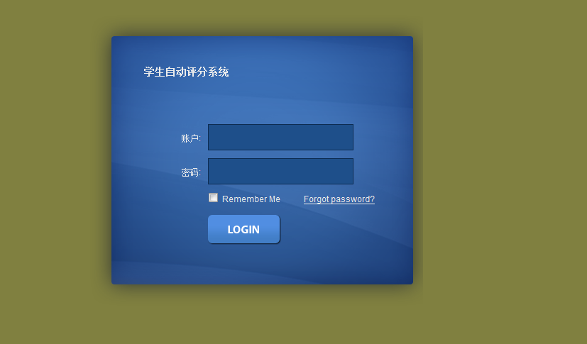

基础数据库录入
基础数据录入
班级 | 科目

信息录入
查询
添加
编辑
删除

分页

基础数据录入
学生

学生信息录入
查询
添加
详细
编辑
删除

分页

学生信息 添加 | 详细查看界面

姓名：
性别：
照片：

学号：

班别：

电话：

住址：

科目 | 班级 添加

名称：

班主任：
班级特有

备注：

评分
评分主档录入

查询 | 添加 |  | 编辑 | 删除

类别 | 评分主档

 | 分页

学生评分录入

默认相同
评分级别： | Combox |  | ^ |  |  |  | 班级： |  | 选择框
类别 | 搜索： |  |  |  |  |  | 学生： |  | 选择框
 |  |  |  |  |  |  | 学生信息： |  |  | 带出

 |  |  | 评分详细，双击添加
 |  |  |  |  |  |  | 总分：
 |  |  |  |  |  |  | 成绩评级： |  |  | A

 | 分页

学生评语：

学生评语查看

班级 |  | 学生信息：
学生列表 |  | 学号： |  |  | 性别： | 总成绩： |  | 成绩评级：
查询：
 |  | 相片：

 |  |  |  |  | 导出Excel | 打印

 |  | 评语：

